アーキテクチャ図
Users
Internet
AWS Cloud
http:80

VPC
Internet gateway

Application Load Balancer
Public subnet
Public subnet

Instance
Instance
Auto Scaling group

前提作業
項番 | 項目 | 内容 |  |  | 確認項目 | コピペ項目
0 | 前提 | 1.GitHubより使用するファイルがダウンロードできていること。
 |  | 2.東京リージョンであること

1 | CloudFamation サービス画面表示 | 1.AWSマネージドコンソールより「CloudFormation」を選択する。 |  |  | 1.対象のリソース画面に遷移できること。 | 1 | # | CloudFormation
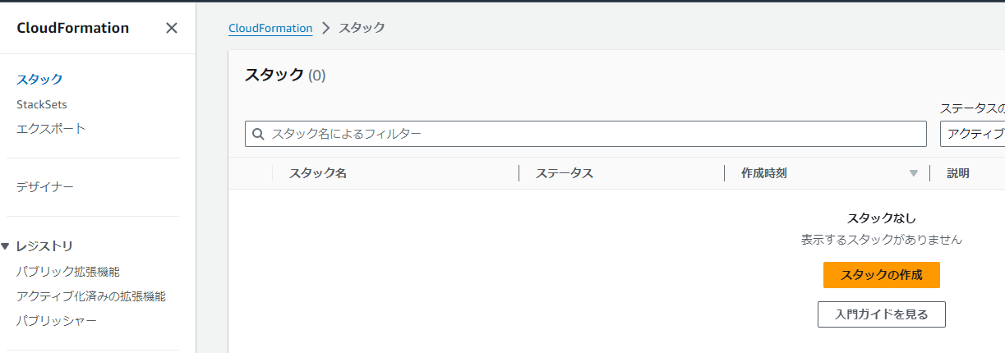

2 | CFの実行 | 1.画面左メニューペインより「スタック 」を押下する。 |  |  | 1.スタックの一覧画面が表示されることを確認する。

 |  | 2.画面右の「スタックの作成」-「新しいリソースを使用（標準）」を選択し |  |  | 2.スタックのステータスが「CREATE_COMPLETE」になることを確認する。 | 2 | # | handson
 |  | 以下の設定を入れてスタックを実行する。

 |  |  | 2-1.ステップ 1：スタックの作成
 |  |  |  | 2-1-1.前提条件 - テンプレートの準備：既存のテンプレートを選択
 |  |  |  | 2-1-2.テンプレートの指定-テンプレートソース：テンプレートファイルのアップロード
 |  |  |  | 2-1-3.テンプレートの指定-テンプレートファイルのアップロード：ec2autoscaling_handson.json
 |  |  |  | ※（GitHubからダウンロードしたもの）

 |  |  | 2-2.ステップ 2：スタックの詳細を指定
 |  |  |  | 2-2-1.スタックの名前：handson
 |  |  |  | ※以降デフォルト

 |  |  | 2-3.ステップ 3：スタックオプションの設定
 |  |  |  | 全てデフォルト設定で進める。

 |  |  | 2-4.ステップ 4：確認して作成
 |  |  |  | 内容を確認して「送信」をクリックします。

本編
項番 | 項目 | 内容 |  |  |  |  |  | 確認項目 |  | コピペ項目
0 | 前提 | 1.「前提作業」シートの対応が完了していること。

1 | EC2 起動テンプレート作成 | 1.AWSマネージドコンソールより「EC2」を選択する。 |  |  |  |  |  | 1.「EC2」サービスのダッシュボード画面が表示されること。
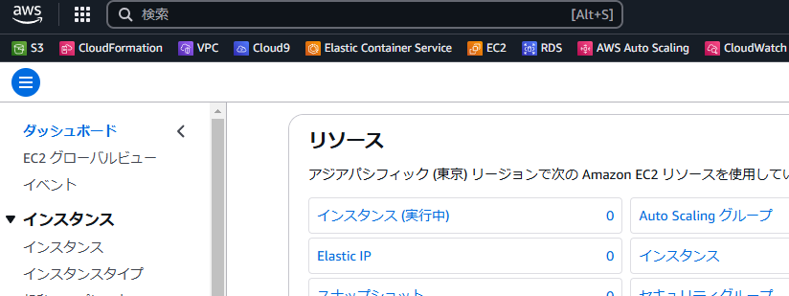

 |  | 2.画面左ペインのメニュー一覧より「起動テンプレート」を選択する。 |  |  |  |  |  | 2.「起動テンプレート」画面が表示されること。
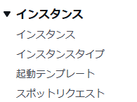
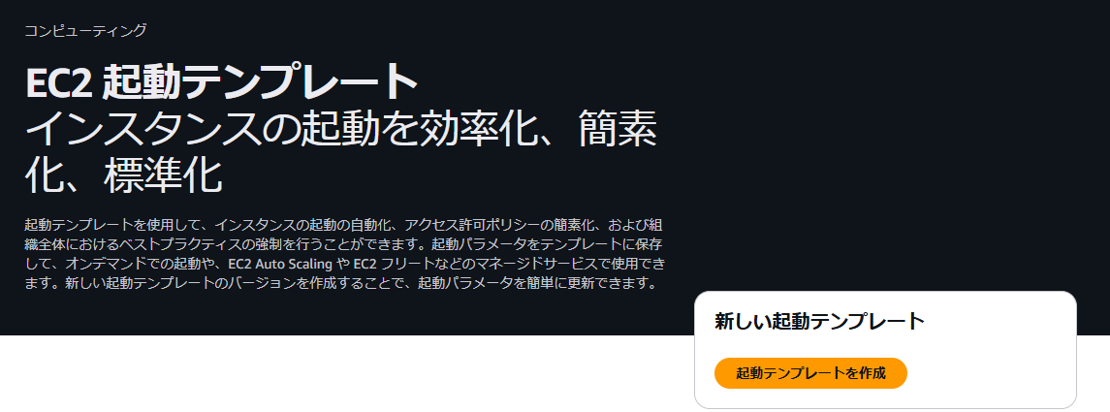

 |  | 3.画面中央ペインより「起動テンプレートを作成」を選択する。 |  |  |  |  |  | 3.「起動テンプレートを作成」画面が表示されること。

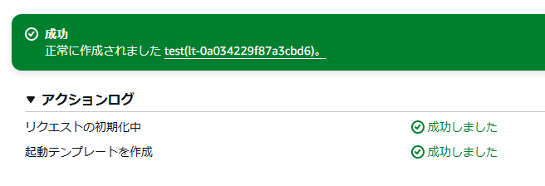
2 | 軌道テンプレートを作成 - 設定値 | 1.「起動テンプレートを作成」画面より以下のパラメータを入力します。 |  |  |  |  |  | 1.起動テンプレートの作成が問題なく完了すること。
 |  |  | ※以下の項目が存在しない場合はデフォルト設定とする。

 |  |  | 1, | 起動テンプレート名と説明

 |  |  |  | 起動テンプレート名 - 必須: Handson

 |  |  | 2,アプリケーションおよび OS イメージ (Amazon マシンイメージ)

 |  |  |  | カタログからのAMI：Amazon Linux 2 AMI (HVM) Kernel 5.10, SSD Volume Type

 |  |  | 3, | インスタンスタイプ ：t2.micro

 |  |  | 4. | ネットワーク設定

 |  |  |  | ファイアウォール (セキュリティグループ：既存のセキュリティグループを選択する
 |  |  |  | セキュリティグループ：XXXXX

 |  |  | 5, | リソースタグ

 |  |  |  | キー：Name
 |  |  |  | 値：Handson-instance
 |  |  |  | リソースタイプ：

 |  |  | 6, | 高度な詳細

 |  |  |  | CloudWatch モニタリングの詳細：有効化
 |  |  |  | ユーザデータ：
 |  |  |  |  | #!/bin/bash
 |  |  |  |  | sudo yum update -y
 |  |  |  |  | sudo yum install -y httpd
 |  |  |  |  | sudo amazon-linux-extras install epel -y
 |  |  |  |  | sudo yum install stress -y
 |  |  |  |  | sudo systemctl start httpd
 |  |  |  |  | sudo echo `hostname` > /var/www/html/index.html
 |  |  |  |  | sudo echo "ClientAliveInterval 60" >> /etc/ssh/sshd_config
 |  |  |  |  | sudo echo "ClientAliveCountMax 120" >> /etc/ssh/sshd_config
 |  |  |  |  | sudo systemctl restart sshd.service

 |  | 2, | 設定値を入力し終わったら「起動テンプレートを作成」をクリックする。 |  |  |  |  | 2, | 正常に起動テンプレートが作成できることを確認する。

3 | Auto Scaling グループ作成 | 1.画面左ペインのメニュー一覧より「Auto Scaling グループ」を選択する。 |  |  |  |  |  | 1,「Auto Scaling グループを作成する」画面が表示さあれること。

 |  | 2,「Auto Scaling グループを作成する」を選択する。 |  |  |  |  |  | 2,「起動テンプレートまたは起動設定を選択する」画面が表示されること。

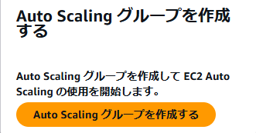

4 | 起動テンプレート作成 | 1.「Auto Scaling グループの作成」画面より以下のパラメータを入力します。 |  |  |  |  |  | 1, | 「Handson-AutoScalingGroup」が正常に作成されること
 |  |  | ※以下の項目が存在しない場合はデフォルト設定とする。

 |  |  | 1, | 起動テンプレートまたは起動設定を選択する
 |  |  |  | Auto Scaling グループ名：Handson-AutoScalingGroup
 |  |  |  | 起動テンプレート ：Handson
 |  |  |  | ※ | 「起動テンプレート」で作成したものを指定する。

 |  |  | 2, | インスタンス起動オプションを選択する
 |  |  |  | ネットワーク
 |  |  |  |  | VPC：XXX-vpc
 |  |  |  |  | アベイラビリティーゾーンとサブネット：
 |  |  |  |  |  | ap-northeast-1a | subnet-XXXX (h4b-subnet1)
 |  |  |  |  |  | ap-northeast-1c | subnet-XXXX(h4b-subnet2)
 |  |  |  |  | アベイラビリティーゾーンのディストリビューション - 新規：バランシング

 |  |  | 3, | 他のサービスと統合する - 省略可能
 |  |  |  |  | ロードバランシング：既存のロードバランサーにアタッチする
 |  |  |  |  | 既存のロードバランサーにアタッチする：ロードバランサーのターゲットグループから選択する
 |  |  |  |  | 既存のロードバランサーターゲットグループ：XXX-tg | HTTP
 |  |  |  |  | VPC Lattice 統合オプション
 |  |  |  |  |  | アタッチする VPC Lattice サービスを選択：VPC Lattice サービスがありません

 |  |  | 4, | グループサイズとスケーリングを設定する - 省略可能
 |  |  |  |  | グループサイズ（常時のサイズ）
 |  |  |  |  |  | 希望するキャパシティ：1
 |  |  |  |  | スケーリング
 |  |  |  |  |  | 最小の希望する容量：1
 |  |  |  |  |  | 最大の希望する容量：2
 |  |  |  |  | 自動スケーリング - 省略可能
 |  |  |  |  |  | ターゲット追跡スケーリングポリシー
 |  |  |  |  |  |  | スケーリングポリシー名：Target Tracking Policy
 |  |  |  |  |  |  | メトリクスタイプ：平均CPU使用率
 |  |  |  |  |  |  | ターゲット値：80
 |  |  |  |  |  |  | インスタンスのウォームアップ：300

 |  |  | 5, | 通知を追加する - 省略可能：デフォルト
 |  |  | 6, | タグを追加する - 省略可能：デフォルト

 |  |  | 7, | 「Auto Scaling グループを作成する」を選択する。

5 | 負荷かけ対応 | 1.画面左ペインのメニュー一覧より「インスタンス」を選択する。 |  |  |  |  |  | 1,インスタンスの一覧が表示されることを確認する。
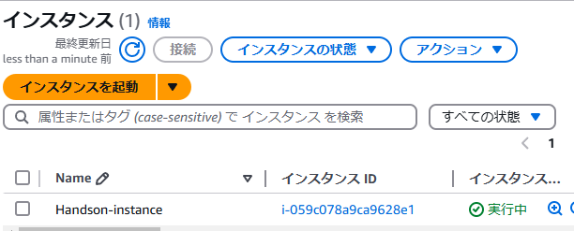

 |  | 2,対象のインスタンスを選択した状態で「接続」をクリックする。 |  |  |  |  |  | 2,「インスタンスに接続 」が表示されること。
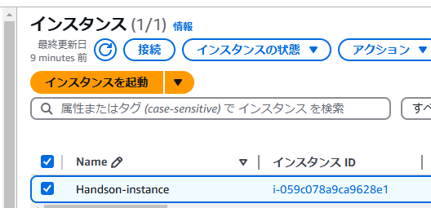

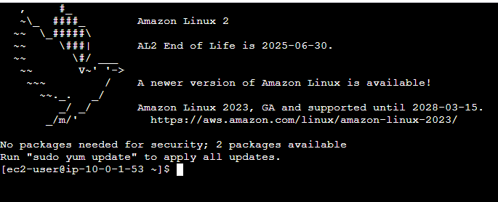
 |  | 3,「インスタンスに接続 」より下記を選択した状態で「接続」をクリックする。 |  |  |  |  |  | 3, | Webコンソールで接続できること。
 |  |  | 「EC2 Instance Connect」
 |  |  | ┗ | 接続タイプ：EC2 Instance Connect を使用して接続する
 |  |  |  | ・パブリック IPv4 アドレス
 |  |  |  | ・ユーザー名：ec2-user

 |  | 4, | 以下のコマンドを実行する。 |  |  |  |  | 4, | 以下の標準出力が出ることを確認する。
 |  |  | # | stress -c 1 |  |  |  |  | stress: info: [3989] dispatching hogs: 1 cpu, 0 io, 0 vm, 0 hdd

6 | CloudWatchで状況確認 | 1.AWSマネージドコンソールより「CloudWatch」を選択する。 |  |  |  |  |  | 1,CloudWatchのダッシュボード画面が表示されることを確認する。

 |  | 2,画面左ペインメニュー一覧より「アラーム - すべてのアラーム」を選択する。 |  |  |  |  |  | 2,アラームの一覧が表示されることを確認する。
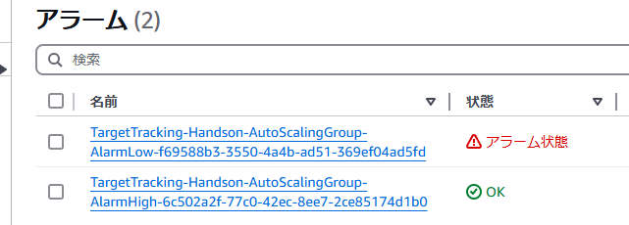

 |  | 3,アラームの一覧より「*AutoScalingGroup-AlarmHigh*」が含まれるアラームをクリックする。 |  |  |  |  |  | 3,アラーム情報が表示されることを確認する。

 |  | 4,「グラフ」を確認しCPU使用率が上昇していることを確認する。 |  |  |  |  |  | 4,スケーリング条件が発生することを確認する。
 |  |  | 「3 分内の3データポイントのCPUUtilization > 80」になることを確認する。

 |  | 5,EC2インスタンスの状態を確認しサーバ台数を確認する。 |  |  |  |  |  | 5,サーバの台数が2台になっていることを確認する。

7 | 負荷かけ解除対応 | 1.画面左ペインのメニュー一覧より「インスタンス」を選択する。 |  |  |  |  |  | 1,インスタンスの一覧が表示されることを確認する。

 |  | 2,対象のインスタンスを選択した状態で「接続」をクリックする。 |  |  |  |  |  | 2,「インスタンスに接続 」が表示されること。

 |  | 3,「インスタンスに接続 」より下記を選択した状態で「接続」をクリックする。 |  |  |  |  |  | 3, | Webコンソールで接続できること。
 |  |  | 「EC2 Instance Connect」
 |  |  | ┗ | 接続タイプ：EC2 Instance Connect を使用して接続する
 |  |  |  | ・パブリック IPv4 アドレス
 |  |  |  | ・ユーザー名：ec2-user

 |  | 4, | 「CTRL ＋ C」でストレスを解除する。 |  |  |  |  | 4, | ストレスコマンドが解除されていることを確認する。

後かたづけ
項番 | 項目 | 内容 | 確認項目 | コピペ項目
1 | EC2 - Auto Scaling グループ | 1.EC2のダッシュボード、画面左ペインのメニュー一覧より「Auto Scaling グループ」を選択する。 | 1,「Auto Scaling グループ」の一覧が表示されていることを確認する。

 |  | 2,作成した「Auto Scaling グループ」を選択した状態で 「アクション - 削除」を選択する。 | 2,「Auto Scaling グループの削除」が表示されることを確認する。

 |  | 3,「delete」を入力し、「削除」をクリックする。 | 3,対象の「Auto Scaling グループ」が削除されていることを確認する。

2 | EC2 - 起動テンプレート | 1.EC2のダッシュボード、画面左ペインのメニュー一覧より「起動テンプレート」を選択する。 | 1,「起動テンプレート」の一覧が表示されていることを確認する。

 |  | 2,作成した「起動テンプレート」を選択した状態で 「アクション - テンプレートを削除」を選択する。 | 2,「起動テンプレートを削除」が表示されることを確認する。

 |  | 3,「削除」を入力し、「削除」をクリックする。 | 3,対象の「起動テンプレート」が削除されていることを確認する。

3 | CloudFormation スタック削除 | 1.AWSへログインを実施 | 1.正常にログインができること。

 |  | 2.AWSマネージドコンソールより「CloudFormation」を選択する。 | 2.対象のリソース画面に遷移できること。

 |  | 3.画面左メニューペインより「スタック 」を押下する。 | 3.スタックの一覧が表示されること。

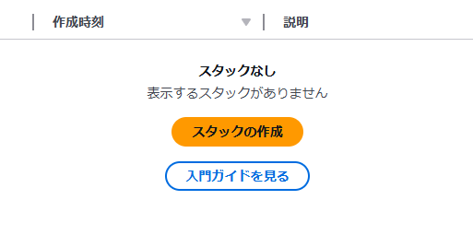
 |  | 4.「Handson」スタックのラジオボタンを選択した状態で「削除」を押下し | 4.「DELETE_COMPLETE」または「スタックなし」が表示されること
 |  | スタックの削除を実施する

